Taul1
Sahatavaran tuotanto Mikkelissä
 | Tuotanto m3 | Tiheys t/m3 | Tuotanto t | Vienti t | Lisätieto
Versowood Otava Oy | 275000 | 0.385 | 105875 | 95287.5 | Suomalaisen männyn tiheys on 370 – 550 kg/m3 ja kuusen 300 – 470 kg/m3. (https://puuinfo.fi/puutieto/puun-ominaisuuksia/manty-ja-kuusi/)
Misawa Homes Oy | 82000 | 0.385 | 31570 | 31570
Oy SWM Wood Ltd | 30,000 | 0.385 | 11550 | 5775
Yhteensä | 387000 |  | 148995 | 132632.5

Vanerin tuotanto Mikkelissä
 | Tuotanto m3 | Tiheys t/m3 | Tuotanto t | Vienti t | Lisätieto
UPM Kymmene Pellos | 480,000 | 0.49 | 235200 | 211680 | Perusvanerit voidaan jakaa kolmeen pääryhmään: koivuvaneri (tiheys n. 680 kg/m3), sekavaneri (tiheys n. 620 kg/m3) ja havuvanerit (tiheys n. 460…520 kg/m3)

Parketin valmistus Mikkelissä
 | Tuotanto m2 | Paksuus m | Tiheys t/m3 | Tuotanto t | Vienti t | Lisätieto
Parla Floor Oy / Timberwise | 800,000 | 0.015 | 0.635 | 7620 | 4572 | Yhtiön huippuvuosi oli 2007, kun maailmalle lähti noin 800 000 neliötä valmisparkettia.

Kuormalavojen valmistus Mikkelissä
 | Tuotanto kpl kaikki tehtaat | Paino t | Yhteensä |  | Mikkelin osuus, arvio (liikevaihdon perusteella noin puolet)
Oplax Oy | 2000000 | 0.025 | 50000 |  | 25000

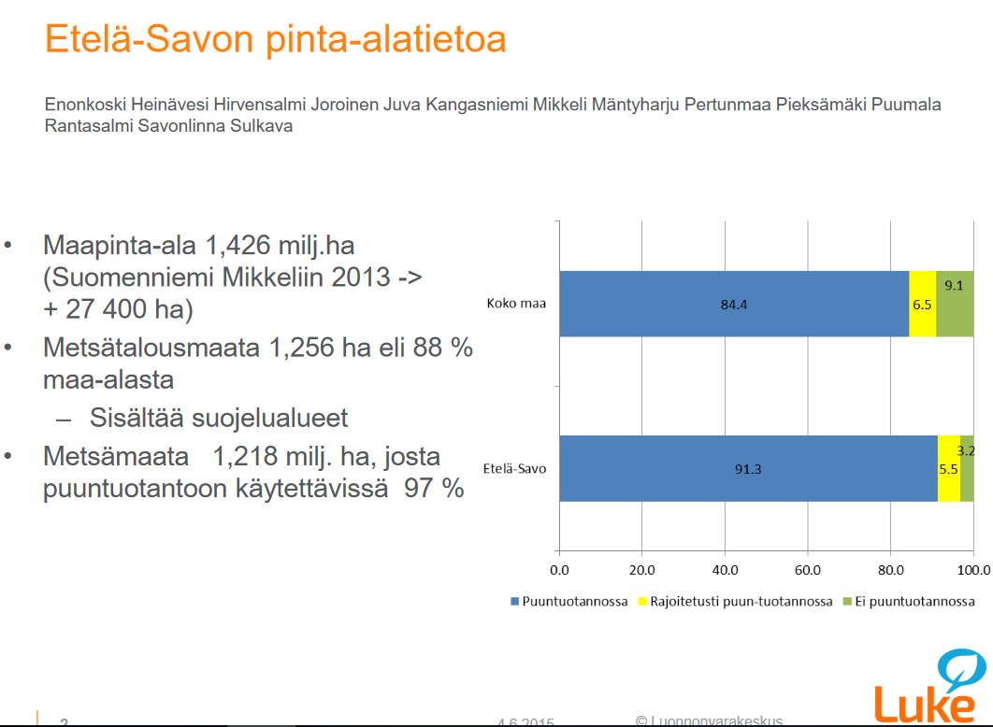
HAKKUUKERTYMÄT MIKKELI
 | Pinta-ala m2 | Pinta-ala ha | Pinta-ala miljoonaa ha |  | Pinta-ala km2
Metsäpinta-ala, Mikkeli | 2354355965 | 235435.5965 | 0.24 | 21%
Metsäpinta-ala, Etelä-Savo | 10974832779 | 1097483.2779 | 1.10
Mikkelin pinta-ala |  |  |  |  | 3.23 | 17%
Etelä-Savon pinta-ala |  |  |  |  | 18.768
Hakkuukertymä 2019

Downscaling
Period | Start date | End date | Material/product (name) | Material/product code | Quantity (Etelä-Savo) | Qantity (Mikkeli) | Unit
2015 | 2015-01-01 | 2015-12-31 | Wood | EMP1.3 | 2717450 | 582956 | t
2015 | 2015-01-01 | 2015-12-31 | Wood | EMP1.3 | 2771850 | 594626 | t
2015 | 2015-01-01 | 2015-12-31 | Wood | EMP1.3 | 450500 | 96643 | t
2016 | 2016-01-01 | 2016-12-31 | Wood | EMP1.3 | 2977550 | 638753 | t
2016 | 2016-01-01 | 2016-12-31 | Wood | EMP1.3 | 2918900 | 626172 | t
2016 | 2016-01-01 | 2016-12-31 | Wood | EMP1.3 | 385050 | 82602 | t
2017 | 2017-01-01 | 2017-12-31 | Wood | EMP1.3 | 3126300 | 670664 | t
2017 | 2017-01-01 | 2017-12-31 | Wood | EMP1.3 | 2812650 | 603379 | t
2017 | 2017-01-01 | 2017-12-31 | Wood | EMP1.3 | 528700 | 113418 | t
2018 | 2018-01-01 | 2018-12-31 | Wood | EMP1.3 | 3382150 | 725550 | t
2018 | 2018-01-01 | 2018-12-31 | Wood | EMP1.3 | 3065100 | 657535 | t
2018 | 2018-01-01 | 2018-12-31 | Wood | EMP1.3 | 540600 | 115971 | t
2019 | 2019-01-01 | 2019-12-31 | Wood | EMP1.3 | 2590800 | 555787 | t
2019 | 2019-01-01 | 2019-12-31 | Wood | EMP1.3 | 2768450 | 593897 | t
2019 | 2019-01-01 | 2019-12-31 | Wood | EMP1.3 | 504050 | 108130 | t

Vienti yhteensä
Versowood Otava Oy | 95287.5
Misawa Homes Oy | 31570
Oy SWM Wood Ltd | 5775
UPM Kymmene Pellos | 211680
Parla Floor Oy / Timberwise | 4572
Yhteensä | 348885

